暗埋
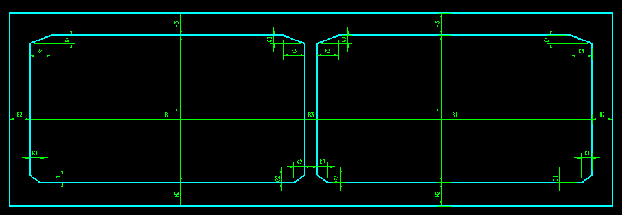
项目 | 分项 | 符号 | 单位 | 暗埋断面A1 | 暗埋断面A2 | 暗埋断面A3
矩形 | 宽度 | Bj | m | 13.3 | 13.3 | 13.3
矩形 | 高度 | Hc | m | 6 | 6 | 6
顶板 | 厚度 | Ht | m | 1 | 1 | 1
底板 | 厚度 | Hd | m | 1.1 | 1.1 | 1.1
侧墙 | 厚度 | Bc | m | 0.6 | 0.6 | 0.6
中墙 | 厚度 | Bw | m | 1 | 1 | 1
底板 | 腋角宽 | K1 | m | 0.3 | 0.3 | 0.3
 | 腋角高 | G1 | m | 0.4 | 0.4 | 0.4
顶板 | 腋角宽 | K2 | m | 1.2 | 1.2 | 1.2
 | 腋角高 | G2 | m | 0.4 | 0.4 | 0.4
是否设置下沉 |  |  |  | 否 | 是 | 否
底板下沉 | *下沉高度 | His | dm |  | 0.45
 | *下沉边沟宽度 | Bbg | dm |  | 0.85
 | *下沉边角宽度 | Bs | dm |  | 0.5
 | *下沉过渡宽度 | Bgd | dm |  | 1

说明:
1.绿色部分为数据有效区；
2.首行为断面名称；
3.带“*”项目为设置下沉断面时，附加参数输入有效；

